normal
Study | AE | ccharge | tertile
Ahn et al | 3 | 12 | 2 | 98 |  | Low | 30 | less 12
Andrade et al | 3 | 4.2 | 1 | 98 |  | Medium | 32 | 12 to 14
Antal et al | 3 | 6 | 1 |  |  | High | 36 | more 14
Auvichayapat et al | 3 | 24 | 3
Ayache et al | 3 | 7.2 | 1 |  |  | T1 | AE | no AE | Total
Baker, Rorden & Fridriksson | 3 | 6 | 1 |  |  | Sham | 27 | 3 | 30
Benussi, et al | 0 | 24 | 3 |  |  | Active | 28 | 2 | 30
Blumberger et al | 3 | 36 | 3 |  |  | T2 | AE | no AE | Total
Boggio et al | 3 | 12 | 2 |  |  | Sham | 20 | 12 | 32
Boggio et al | 0 | 18 | 3 |  |  | Active | 21 | 11 | 32
Boggio et al | 3 | 24 | 3 |  |  | T3 | AE | no AE | Total
Bolognini et al | 3 | 6.75 | 1 |  |  | Sham | 22 | 14 | 36
Bolognini et al | 0 | 48 | 3 |  |  | Active | 26 | 10 | 36
Brunelin et al | 3 | 24 | 3 |  |  |  |  | Total Studies: | 98
Brunoni et al | 3 | 36 | 3
Cavalcanti et al | 0 | 12 | 2 |  |  |  | OR | CI lb | CI ub | p-value | n
Chalah et al | 1 | 12 | 2 |  |  | Low | 1.544236 | 0.1634 | 19.8400 | 1.000 | 30
Choi et al | 2 | 12 | 2 |  |  | Medium | 1.143023 | 0.3655 | 3.6046 | 1.000 | 32
Cortese et al | 3 | 12 | 2 |  |  | High | 1.642897 | 0.5515 | 5.0478 | 0.454 | 36
Cotelli et al | 3 | 30 | 3
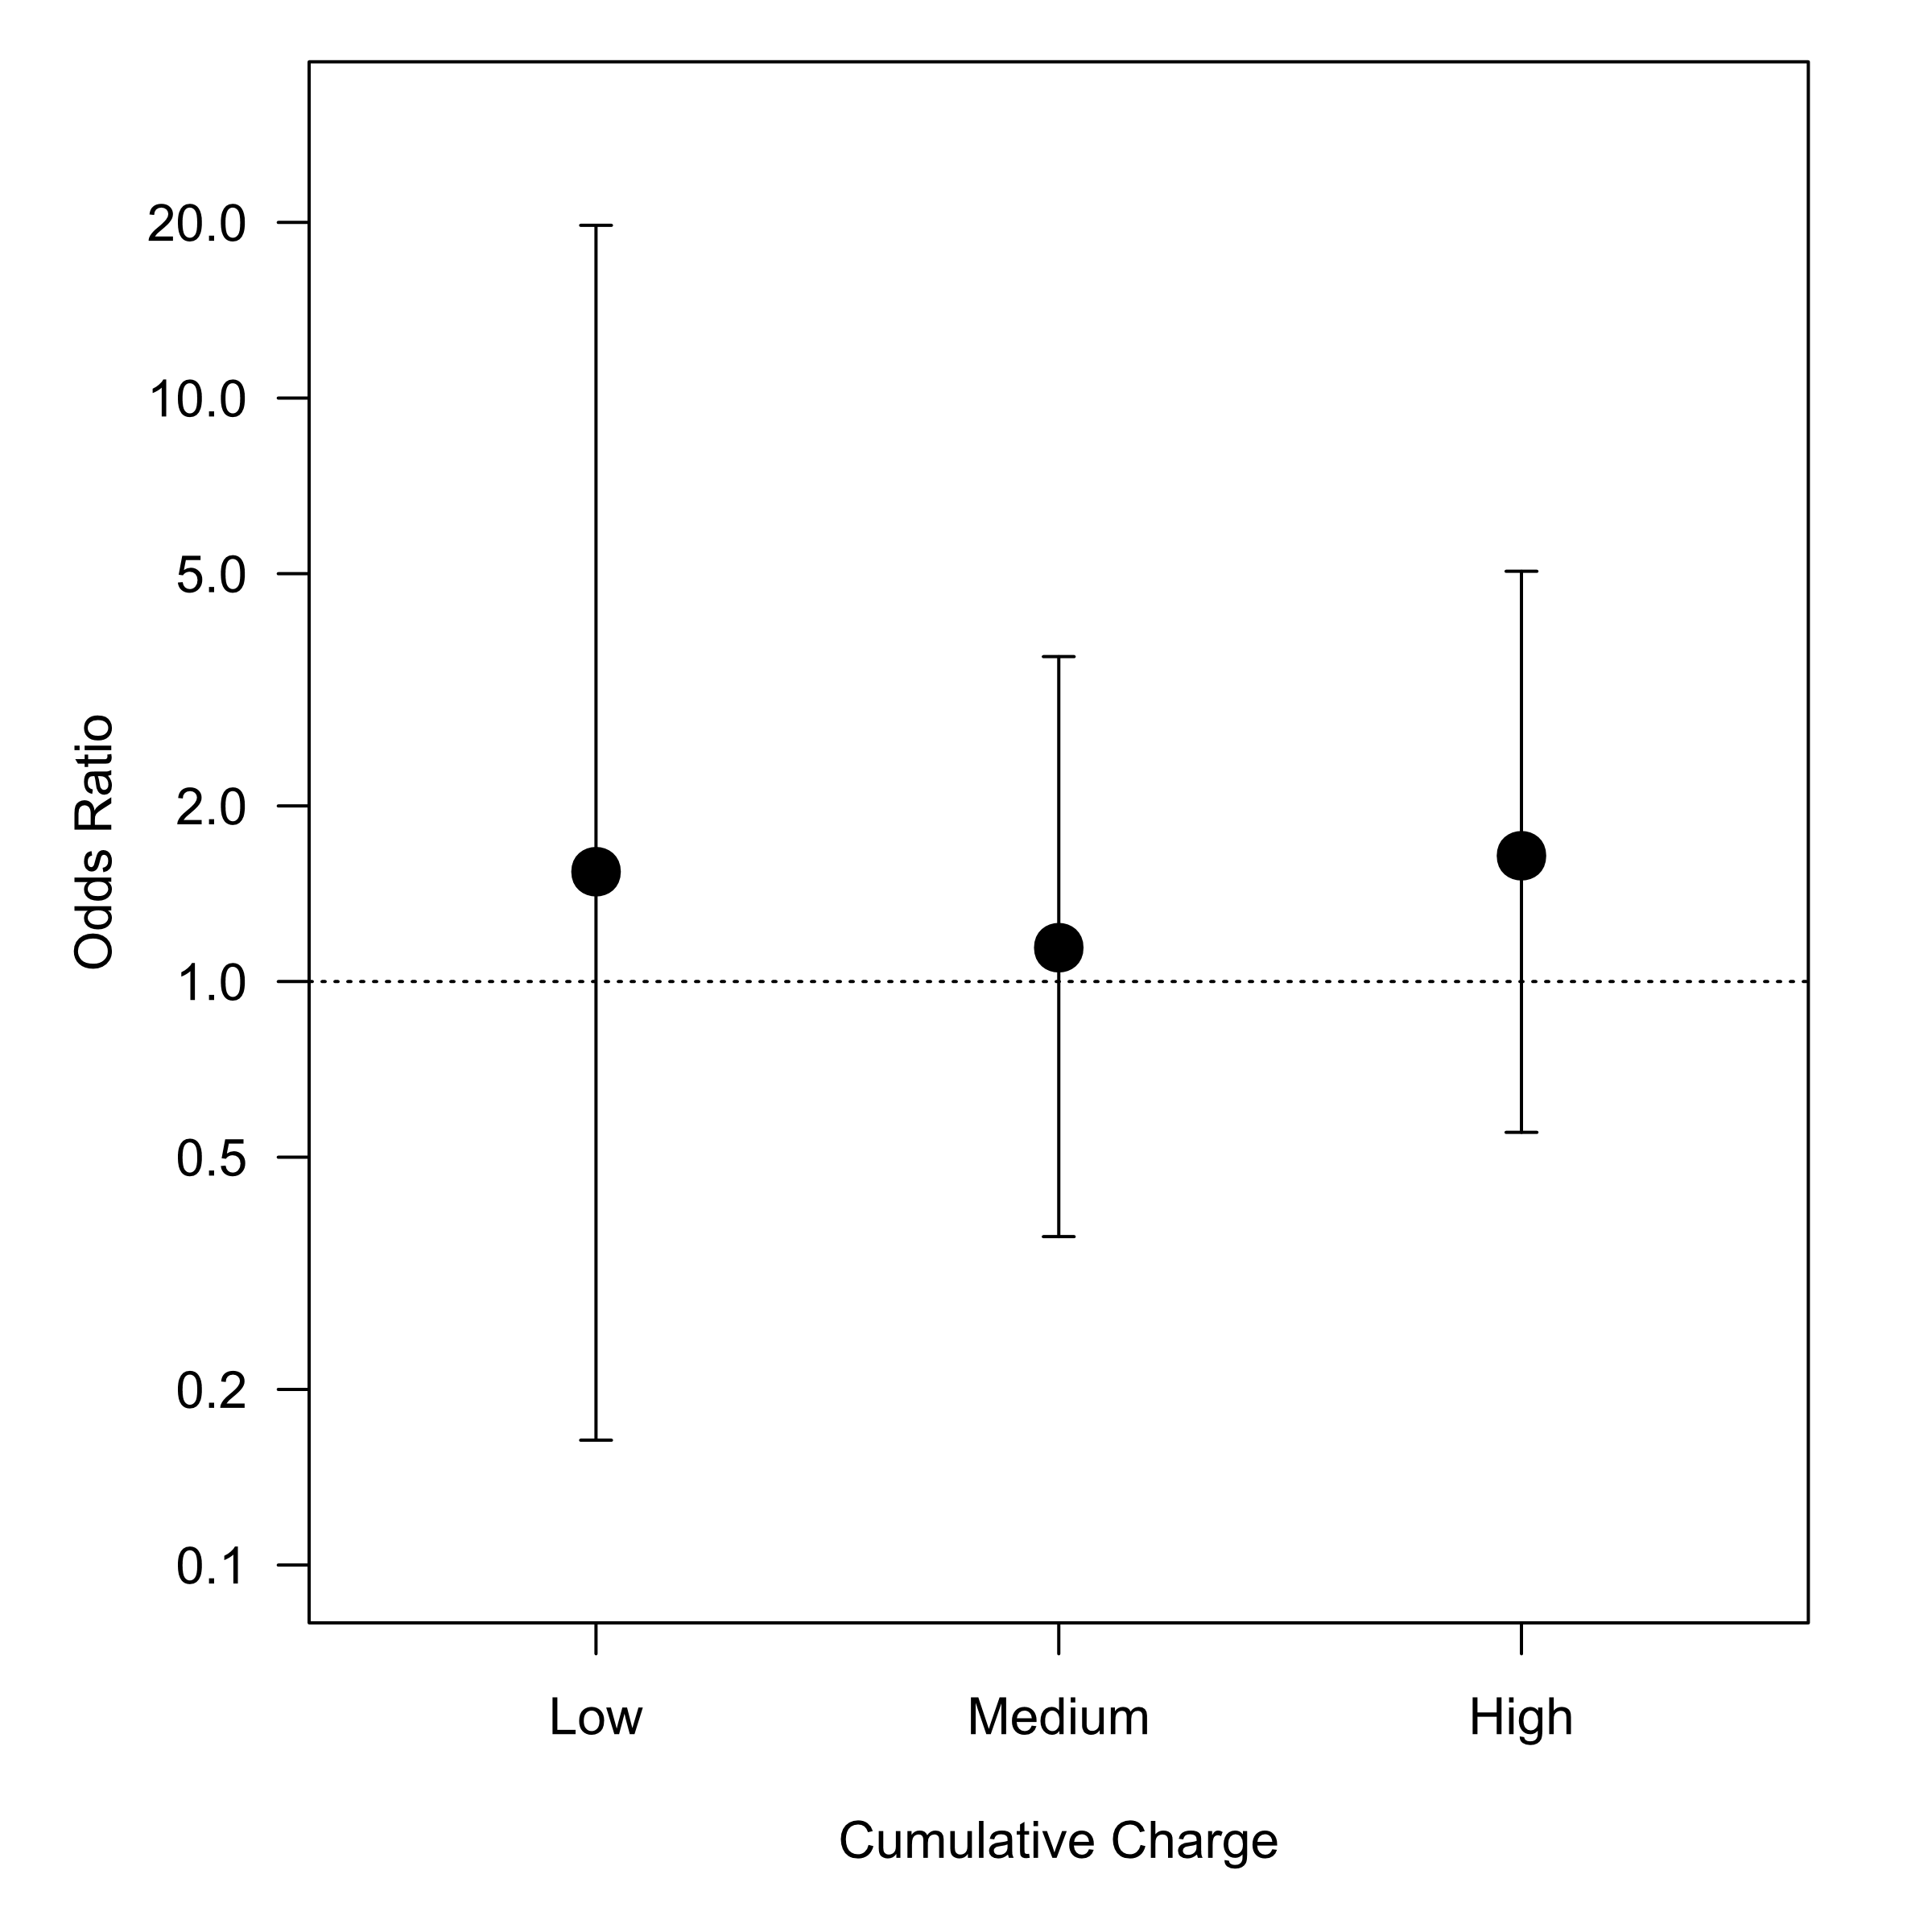
Estraneo et al | 0 | 12 | 2 |  |  | Graph Limits
Fagerlund et al | 3 | 12 | 2 |  | Max | 19.8400365
Fenton et al | 3 | 2.4 | 1 |  | Min | 0.1633985
Figlewski et al | 3 | 24.3 | 3
Fitzgerald et al | 3 | 36 | 3
Forogh et al | 3 | 12 | 2
Frazer et al | 3 | 9.6 | 1
Fregni et al | 3 | 12 | 2
Fregni et al | 3 | 12 | 2
Fröhlich et al | 3 | 12 | 2
Gálvez et al | 0 | 12 | 2
Geroin et al | 0 | 6.3 | 1
Gluck et al | 3 | 14.4 | 3
Gluck et al | 3 | 14.4 | 3
Gomes-Osman and Field-Fote | 3 | 6 | 1
Hesse et al | 3 | 72 | 3
Huang et al | 0 | 12 | 2
Hyvärinen, Mäkitie & Aarnisalo | 3 | 24 | 3
Ibrahim et al | 1 | 36 | 3
Iodice et al | 0 | 12 | 2
Jauch-Chara et al | 3 | 9.6 | 1
Kang et al | 0 | 12 | 2
Karok et al | 3 | 4.05 | 1
Khedr et al | 3 | 9.6 | 1
Khedr et al | 0 | 18 | 3
Khedr et al | 1 | 30 | 3
Kim et al | 3 | 7.2 | 1
Kim et al | 3 | 12 | 2
Kim et al | 1 | 24 | 3
Kumar et al | 0 | 18 | 3
Kumru et al | 0 | 48 | 3
Lagueux et al | 3 | 12 | 2
Loo et al | 3 | 36 | 3
Mattioli et al | 3 | 24 | 3
McConathey et al | 3 | 18 | 3
Meinzer et al | 3 | 6 | 1
Mori et al | 0 | 12 | 2
Mori et al | 1 | 12 | 2
Mortensen, Figlewski & Andersen | 3 | 9 | 1
Motohashi et al | 3 | 4.8 | 1
Nilsson et al | 3 | 60 | 3
O'Connell et al | 3 | 21.312 | 3
Olma et al | 3 | 9 | 1
Pal et al | 3 | 12 | 2
Paneri et al | 3 | 45.72 | 3
Peters et al | 3 | 4.8 | 1
Polanowska et al | 0 | 9 | 1
Prichard et al | 3 | 2.4 | 1
Reis et al | 3 | 6 | 1
Roizenblatt et al | 3 | 12 | 2
Rossi et al | 0 | 12 | 2
Saiote et al | 3 | 6 | 1
Sakrajai et al | 1 | 6 | 1
Salehinejad et al | 0 | 24 | 3
San-Juan et al | 3 | 10.8 | 1
San-Juan et al (5 days) | 3 | 18 | 3
Sattler et al | 3 | 4.7 | 1
Saucedo Marquez et al | 3 | 3.6 | 1
Schambra et al | 3 | 3.6 | 1
Shekhawat, Searchfield & Stinear | 0 | 12 | 2
Shiozawa et al | 3 | 24 | 3
Smit et al | 3 | 12 | 2
Souto et al | 3 | 12 | 2
Strube et al | 0 | 72 | 3
Talsma, Kroese & Slagter | 3 | 3.6 | 1
Teismann et al | 1 | 18 | 3
Tekturk et al | 3 | 10.8 | 1
Thibaut et al | 3 | 12 | 2
Valentino et al | 3 | 12 | 2
Valiengo et al | 3 | 36 | 3
Valle et al | 3 | 24 | 3
Vestito et al | 0 | 18 | 3
Vines, Norton & Schlaug | 3 | 4.32 | 1
Volz, Farmer & Siegmund | 3 | 12 | 2
Wang et al | 0 | 14.4 | 3
Waters-Metenier et al | 3 | 12 | 2
Wickmann et al | 3 | 12 | 2
Yang et al | 0 | 12 | 2

conservative
Study | AE | ccharge | tertile
Acler et al | 1 | 20.25 | 3 | 115 |  | Low | 32 | less 12
Ahn et al | 3 | 12 | 2 |  |  | Medium | 40 | 12 to 16
Andrade et al | 3 | 4.2 | 1 |  |  | High | 43 | more 16
Antal et al | 3 | 6 | 1
Auvichayapat et al | 3 | 24 | 3 |  |  | T1 | AE | no AE | Total
Ayache et al | 3 | 7.2 | 1 |  |  | Sham | 25 | 7 | 32
Baker, Rorden & Fridriksson | 3 | 6 | 1 |  |  | Active | 30 | 2 | 32
Bennabi et al | 1 | 36 | 3 |  |  | T2 | AE | no AE | Total
Benussi, et al | 0 | 24 | 3 |  |  | Sham | 23 | 17 | 40
Bianchi et al | 1 | 24 | 3 |  |  | Active | 28 | 12 | 40
Blumberger et al | 3 | 36 | 3 |  |  | T3 | AE | no AE | Total
Boggio et al | 3 | 12 | 2 |  |  | Sham | 19 | 24 | 43
Boggio et al | 0 | 18 | 3 |  |  | Active | 34 | 9 | 43
Boggio et al | 3 | 24 | 3 |  |  |  |  | Total Studies: | 115
Bolognini et al | 3 | 6.75 | 1
Bolognini et al | 0 | 48 | 3 |  |  |  | OR | CI lb | CI ub | p-value | n
Brunelin et al | 3 | 24 | 3 |  |  | Low | 4.111946 | 0.6982 | 44.0443 | 0.148 | 32
Brunoni et al | 3 | 36 | 3 |  |  | Medium | 1.712852 | 0.6238 | 4.8255 | 0.352 | 40
Cavalcanti et al | 0 | 12 | 2 |  |  | High | 4.678545 | 1.6887 | 13.9774 | 0.002 | 43
Chalah et al | 1 | 12 | 2
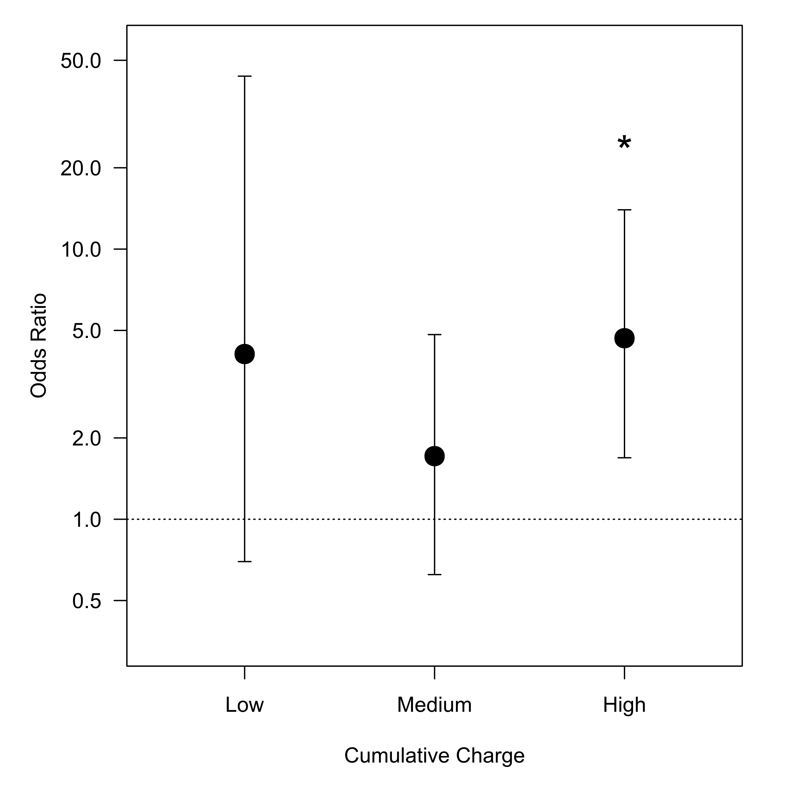
Choi et al | 2 | 12 | 2 |  |  | Graph Limits
Cortese et al | 3 | 12 | 2 |  | Max | 44.0443481
Cotelli et al | 3 | 30 | 3 |  | Min | 0.6238405
Doruk et al | 1 | 24 | 3
Estraneo et al | 0 | 12 | 2
Fagerlund et al | 3 | 12 | 2
Fenton et al | 3 | 2.4 | 1
Ferrucci et al | 1 | 6.75 | 1
Figlewski et al | 3 | 24.3 | 3
Fitzgerald et al | 3 | 36 | 3
Forogh et al | 3 | 12 | 2
Frazer et al | 3 | 9.6 | 1
Fregni et al | 3 | 12 | 2
Fregni et al | 3 | 12 | 2
Fröhlich et al | 3 | 12 | 2
Gálvez et al | 0 | 12 | 2
Geroin et al | 0 | 6.3 | 1
Gluck et al | 3 | 14.4 | 2
Gluck et al | 3 | 14.4 | 2
Gomes-Osman and Field-Fote | 3 | 6 | 1
Hesse et al | 3 | 72 | 3
Huang et al | 0 | 12 | 2
Hyvärinen, Mäkitie & Aarnisalo | 3 | 24 | 3
Ibrahim et al | 1 | 36 | 3
Iodice et al | 0 | 12 | 2
Jauch-Chara et al | 3 | 9.6 | 1
Kang et al | 0 | 12 | 2
Karok et al | 3 | 4.05 | 1
Khedr et al | 3 | 9.6 | 1
Khedr et al | 0 | 18 | 3
Khedr et al | 1 | 30 | 3
Kim et al | 3 | 7.2 | 1
Kim et al | 3 | 12 | 2
Kim et al | 1 | 24 | 3
Klauss et al | 1 | 15.6 | 2
Kumar et al | 0 | 18 | 3
Kumru et al | 0 | 48 | 3
Ladavas et al | 1 | 24 | 3
Lagueux et al | 3 | 12 | 2
Lesniak et al | 1 | 9 | 1
Lindenberg et al | 1 | 13.5 | 2
Loo et al | 3 | 36 | 3
Luedtke et al | 1 | 12 | 2
Martin et al | 1 | 36 | 3
Mattioli et al | 3 | 24 | 3
McConathey et al | 3 | 18 | 3
Meinzer et al | 1 | 6 | 1
Meinzer et al | 3 | 19.2 | 3
Mori et al | 0 | 12 | 2
Mori et al | 1 | 12 | 2
Mortensen, Figlewski & Andersen | 3 | 9 | 1
Motohashi et al | 3 | 4.8 | 1
Nilsson et al | 3 | 60 | 3
O'Connell et al | 3 | 21.312 | 3
Oliveira et al | 1 | 12 | 2
Olma et al | 3 | 9 | 1
Pal et al | 3 | 12 | 2
Palm et al | 1 | 18 | 3
Paneri et al | 1 | 72 | 3
Peters et al | 1 | 4.8 | 1
Polanowska et al | 0 | 9 | 1
Prichard et al | 3 | 4.8 | 1
Reis et al | 3 | 6 | 1
Roizenblatt et al | 3 | 12 | 2
Rossi et al | 0 | 12 | 2
Saeys et al | 1 | 28.8 | 3
Saiote et al | 3 | 6 | 1
Sakrajai et al | 1 | 6 | 1
Salehinejad et al | 0 | 24 | 3
San-Juan et al | 3 | 10.8 | 1
San-Juan et al (5 days) | 3 | 18 | 3
Sattler et al | 3 | 4.7 | 1
Saucedo Marquez et al | 3 | 3.6 | 1
Schambra et al | 3 | 3.6 | 1
Shekhawat, Searchfield & Stinear | 0 | 12 | 2
Shiozawa et al | 3 | 12 | 2
Smit et al | 3 | 12 | 2
Souto et al | 3 | 12 | 2
Strube et al | 0 | 72 | 3
Talsma, Kroese & Slagter | 3 | 3.6 | 1
Teismann et al | 1 | 18 | 3
Tekturk et al | 3 | 10.8 | 1
Thibaut et al | 3 | 12 | 2
Valentino et al | 3 | 12 | 2
Valiengo et al | 3 | 36 | 3
Valle et al | 3 | 24 | 3
Vestito et al | 0 | 18 | 3
Vines, Norton & Schlaug | 3 | 4.32 | 1
Volpato et al | 1 | 24 | 3
Volz, Farmer & Siegmund | 3 | 12 | 2
Wang et al | 0 | 14.4 | 2
Waters-Metenier et al | 3 | 12 | 2
Wickmann et al | 3 | 12 | 2
Wu et al | 1 | 28.8 | 3
Yang et al | 0 | 12 | 2

